关系图
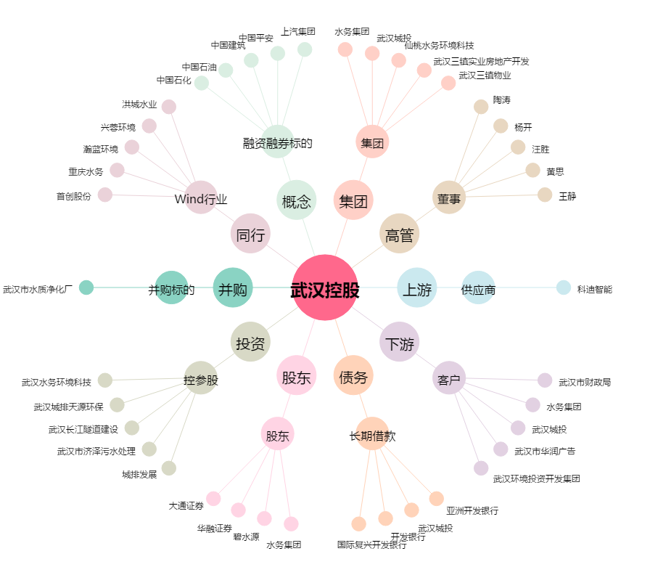
武汉控股[600168.SH] - 关系概览图

